Activité
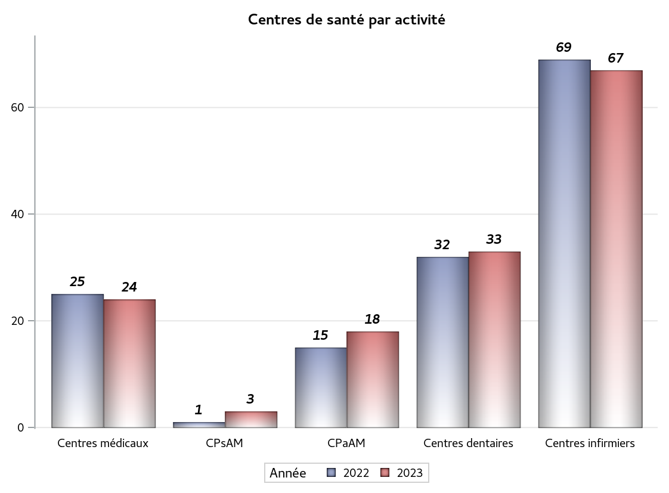

Implantation
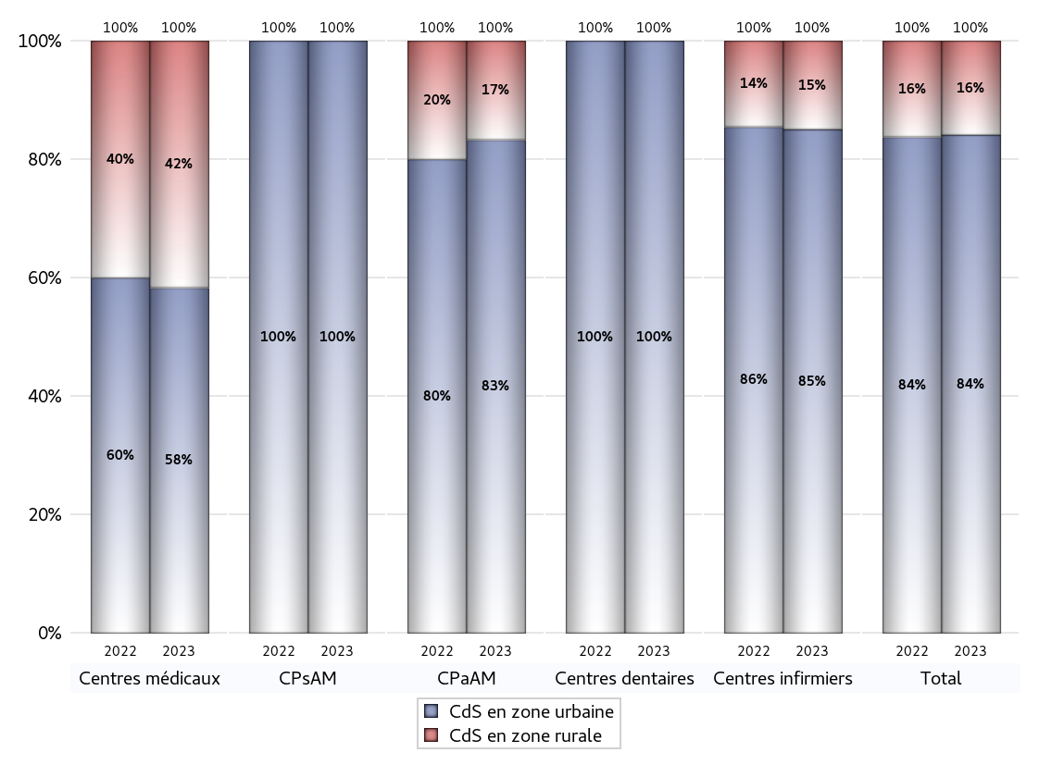
ZONE D'IMPLANTATION DES CENTRES
 | centres médicaux |  |  | Centres de santé polyvalents sans auxiliaires médicaux CPsAM |  | Centres de santé polyvalents avec auxiliaires médicaux CPaAM |  | Total centres à activité médicale | Centres de santé dentaires |  |  | Centres de santé infirmiers |  | Grand Total | Dont centres de santé pluri professionnels
 | avec MG et avec auxiliaires médicaux | avec MG et sans auxiliaires médicaux | sans MG | avec MG | sans MG | avec MG | sans MG |  | avec MG et avec auxiliaires médicaux | avec MG et sans auxiliaires médicaux | sans MG | avec MG | sans MG
CdS en zone urbaine | 6 | 8 | 0 | 3 | 0 | 14 | 1 | 32 | 0 | 0 | 33 | 0 | 57 | 122 | 20
Sous total zone urbaine | 14 |  |  | 3 |  | 15 |  |  | 33 |  |  | 57
Dont QPV | 1 | 1 | 0 | 0 | 0 | 2 | 0 | 4 | 0 | 0 | 1 | 0 | 5 | 10 | 3
Dont quartier vécu | 0 | 0 | 0 | 0 | 0 | 2 | 0 | 2 | 0 | 0 | 0 | 0 | 0 | 2 | 2
Dont zone prioritaire du SROS | 1 | 4 | 0 | 1 | 0 | 8 | 0 | 14 | 0 | 0 | 6 | 0 | 16 | 36 | 9
CdS en zone rurale | 2 | 8 | 0 | 0 | 0 | 3 | 0 | 13 | 0 | 0 | 0 | 0 | 10 | 23 | 5
Sous total zone rurale | 10 |  |  | 0 |  | 3 |  |  | 0 |  |  | 10
Dont zone prioritaire du SROS | 2 | 7 | 0 | 0 | 0 | 2 | 0 | 11 | 0 | 0 | 0 | 0 | 8 | 19 | 4
Total(sous total zone urbaine + sous total zone rurale) | 24 |  |  | 3 |  | 18 |  | 45 | 33 |  |  | 67 |  | 145 | 25

Gestionnaires
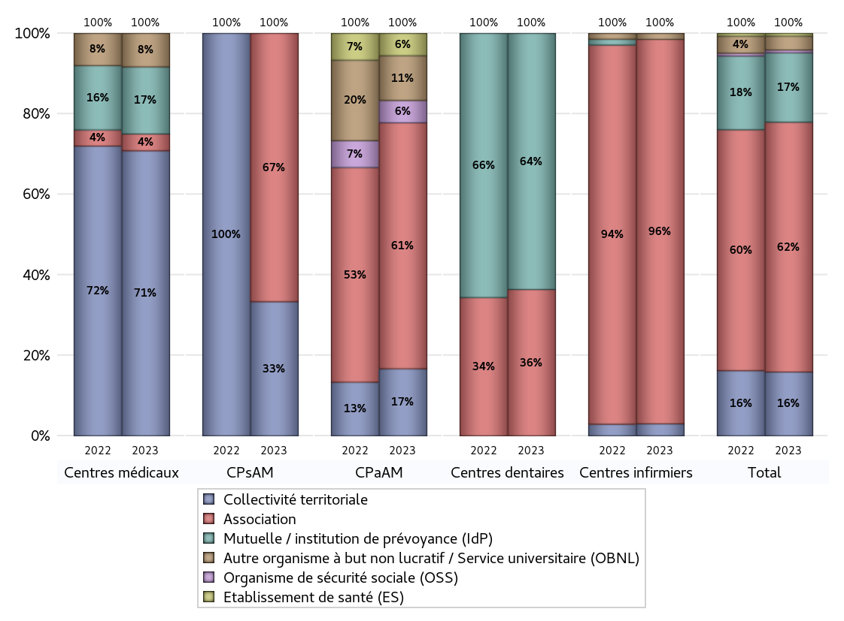
NOMBRE DE CENTRES DE SANTE PAR GESTIONNAIRE
 | centres médicaux |  |  | Centres de santé polyvalents sans auxiliaires médicaux CPsAM |  | Centres de santé polyvalents avec auxiliaires médicaux CPaAM |  | Total centres à activité médicale | Centres de santé dentaires |  |  | Centres de santé infirmiers |  | Grand Total | Dont centres de santé pluri professionnels
 | avec MG et avec auxiliaires médicaux | avec MG et sans auxiliaires médicaux | sans MG | avec MG | sans MG | avec MG | sans MG |  | avec MG et avec auxiliaires médicaux | avec MG et sans auxiliaires médicaux | sans MG | avec MG | sans MG
Collectivité territoriale | 5 | 12 | 0 | 1 | 0 | 3 | 0 | 21 | 0 | 0 | 0 | 0 | 2 | 23 | 8
Sous total Collectivité territoriale | 17 |  |  | 1 |  | 3 |  |  | 0 |  |  | 2
Association | 1 | 0 | 0 | 2 | 0 | 10 | 1 | 14 | 0 | 0 | 12 | 0 | 64 | 90 | 11
Sous total Association | 1 |  |  | 2 |  | 11 |  |  | 12 |  |  | 64
Mutuelle / institution de prévoyance (IdP) | 1 | 3 | 0 | 0 | 0 | 0 | 0 | 4 | 0 | 0 | 21 | 0 | 0 | 25 | 1
Sous total IdP | 4 |  |  | 0 |  | 0 |  |  | 21 |  |  | 0
Organisme de sécurité sociale (OSS) | 0 | 0 | 0 | 0 | 0 | 1 | 0 | 1 | 0 | 0 | 0 | 0 | 0 | 1 | 1
Sous total OSS | 0 |  |  | 0 |  | 1 |  |  | 0 |  |  | 0
Autre organisme à but non lucratif / Service universitaire (OBNL) | 1 | 1 | 0 | 0 | 0 | 2 | 0 | 4 | 0 | 0 | 0 | 0 | 1 | 5 | 3
Sous total OBNL | 2 |  |  | 0 |  | 2 |  |  | 0 |  |  | 1
Organisme à but lucratif (OBL) | 0 | 0 | 0 | 0 | 0 | 0 | 0 | 0 | 0 | 0 | 0 | 0 | 0 | 0 | 0
Sous total OBL | 0 |  |  | 0 |  | 0 |  |  | 0 |  |  | 0
Autre organisme à but lucratif | 0 | 0 | 0 | 0 | 0 | 0 | 0 | 0 | 0 | 0 | 0 | 0 | 0 | 0 | 0
Sous total Autre OBL | 0 |  |  | 0 |  | 0 |  |  | 0 |  |  | 0
Etablissement de santé (ES) | 0 | 0 | 0 | 0 | 0 | 1 | 0 | 1 | 0 | 0 | 0 | 0 | 0 | 1 | 1
Sous total ES | 0 |  |  | 0 |  | 1 |  |  | 0 |  |  | 0
Etat | 0 | 0 | 0 | 0 | 0 | 0 | 0 | 0 | 0 | 0 | 0 | 0 | 0 | 0 | 0
Sous total SU | 0 |  |  | 0 |  | 0 |  |  | 0 |  |  | 0
Total | 24 |  |  | 3 |  | 18 |  | 45 | 33 |  |  | 67 |  | 145 | 25

Effectifs
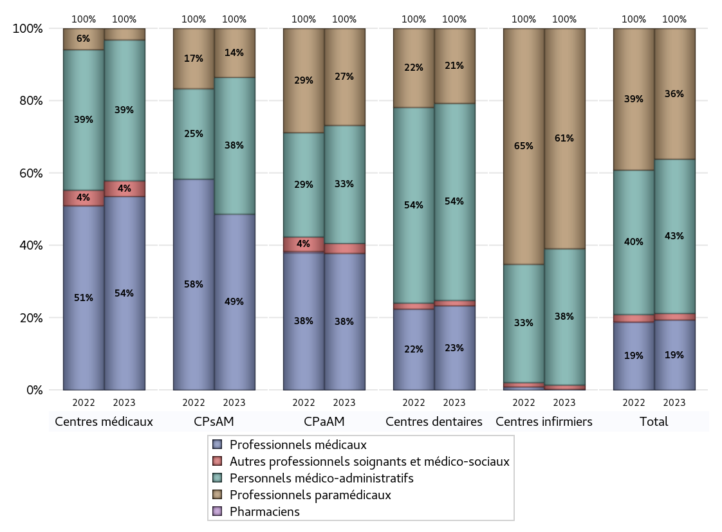
EFFECTIFS DES CENTRES
 | centres médicaux | Centres de santé polyvalents sans auxiliaires médicaux CPsAM | Centres de santé polyvalents avec auxiliaires médicaux CPaAM | Total centres à activité médicale | Centres de santé dentaires | Centres de santé infirmiers | Grand Total
Professionnels médicaux (1) | 136 | 18 | 110 | 264 | 171 | 2 | 437
Dont Médecins généralistes | 127 | 9 | 80 | 216 | 0 | 0 | 216
Dont Autres médecins spécialistes | 7 | 4 | 12 | 23 | 0 | 1 | 24
Dont Sages-Femmes | 1 | 0 | 3 | 4 | 0 | 1 | 5
Dont Chrirurgiens dentistes | 0 | 5 | 15 | 20 | 171 | 0 | 191
Dont Autres professionnels médicaux | 1 | 0 | 0 | 1 | 0 | 0 | 1
Professionnels paramédicaux (2) | 8 | 5 | 78 | 91 | 152 | 572 | 815
Dont Infirmiers | 8 | 0 | 51 | 59 | 0 | 549 | 608
Dont Assistants dentaires | 0 | 5 | 14 | 19 | 152 | 0 | 171
Dont Autres | 0 | 0 | 13 | 13 | 0 | 23 | 36
Pharmaciens (3) | 0 | 0 | 0 | 0 | 0 | 0 | 0
Total Professionnels de santé (1)+(2)(+3) | 144 | 23 | 188 | 355 | 323 | 574 | 1252
Autres professionnels soignants et médico-sociaux (4) | 11 | 0 | 8 | 19 | 11 | 11 | 41
Personnels médico-administratifs (5) | 99 | 14 | 95 | 208 | 400 | 354 | 962
Total (1)+(2)+(3)+(4)+(5) | 254 | 37 | 291 | 582 | 734 | 939 | 2255

Fonctionnement
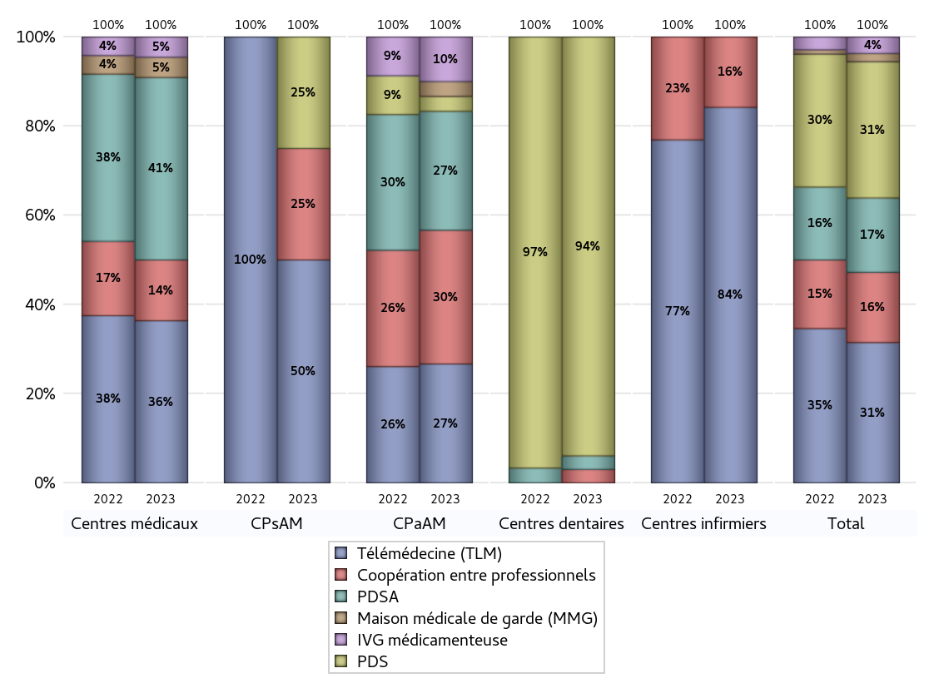
FONCTIONNEMENT(PDSA/MMG/IVG/TLM/PPR/COOP)
 | centres médicaux |  |  | Centres de santé polyvalents sans auxiliaires médicaux CPsAM |  | Centres de santé polyvalents avec auxiliaires médicaux CPaAM |  | Total centres à activité médicale | Centres de santé dentaires |  |  | Centres de santé infirmiers |  | Grand Total | Dont centres de santé pluri professionnels
 | avec MG et avec auxiliaires médicaux | avec MG et sans auxiliaires médicaux | sans MG | avec MG | sans MG | avec MG | sans MG |  | avec MG et avec auxiliaires médicaux | avec MG et sans auxiliaires médicaux | sans MG | avec MG | sans MG
PDSA au sein du centre | 3 | 2 | 0 | 0 | 0 | 3 | 1 | 9 | 0 | 0 | 1 | 0 | 0 | 10 | 6
PDSA en dehors du centre | 0 | 4 | 0 | 0 | 0 | 4 | 0 | 8 | 0 | 0 | 0 | 0 | 0 | 8 | 4
Sous total 1 PDSA | 3 | 6 | 0 | 0 | 0 | 7 | 1 | 17 | 0 | 0 | 1 | 0 | 0 | 18 | 10
Sous total PDSA | 9 |  |  | 0 |  | 8 |  |  | 1 |  |  | 0
PDS au sein du centre | 0 | 0 | 0 | 1 | 0 | 1 | 0 | 2 | 0 | 0 | 31 | 0 | 0 | 33 | 1
PDS en dehors du centre | 0 | 0 | 0 | 0 | 0 | 0 | 0 | 0 | 0 | 0 | 0 | 0 | 0 | 0 | 0
Sous Total 1 PDS | 0 | 0 | 0 | 1 | 0 | 1 | 0 | 2 | 0 | 0 | 31 | 0 | 0 | 33 | 1
Sous total PDS | 0 |  |  | 1 |  | 1 |  |  | 31 |  |  | 0
Maison médicale de garde (MMG) | 0 | 1 | 0 | 0 | 0 | 1 | 0 | 2 | 0 | 0 | 0 | 0 | 0 | 2 | 1
Sous total MMG | 1 |  |  | 0 |  | 1 |  |  | 0 |  |  | 0
IVG instrumentale | 0 | 0 | 0 | 0 | 0 | 0 | 0 | 0 | 0 | 0 | 0 | 0 | 0 | 0 | 0
Sous total IVGI | 0 |  |  | 0 |  | 0 |  |  | 0 |  |  | 0
IVG médicamenteuse | 1 | 0 | 0 | 0 | 0 | 3 | 0 | 4 | 0 | 0 | 0 | 0 | 0 | 4 | 4
Sous total IVGM | 1 |  |  | 0 |  | 3 |  |  | 0 |  |  | 0
Télémédecine (TLM) | 5 | 3 | 0 | 2 | 0 | 8 | 0 | 18 | 0 | 0 | 0 | 0 | 16 | 34 | 13
Sous total TLM | 8 |  |  | 2 |  | 8 |  |  | 0 |  |  | 16
Participation à un programme de recherche (PPR) | 0 | 0 | 0 | 0 | 0 | 0 | 0 | 0 | 0 | 0 | 0 | 0 | 0 | 0 | 0
Sous total PPR | 0 |  |  | 0 |  | 0 |  |  | 0 |  |  | 0
Coopération entre professionnels | 3 | 0 | 0 | 1 | 0 | 8 | 1 | 13 | 0 | 0 | 1 | 0 | 3 | 17 | 11
Sous total Coop | 3 |  |  | 1 |  | 9 |  |  | 1 |  |  | 3
Total | 22 |  |  | 4 |  | 30 |  | 56 | 33 |  |  | 19 |  | 108 | 40

Prévention
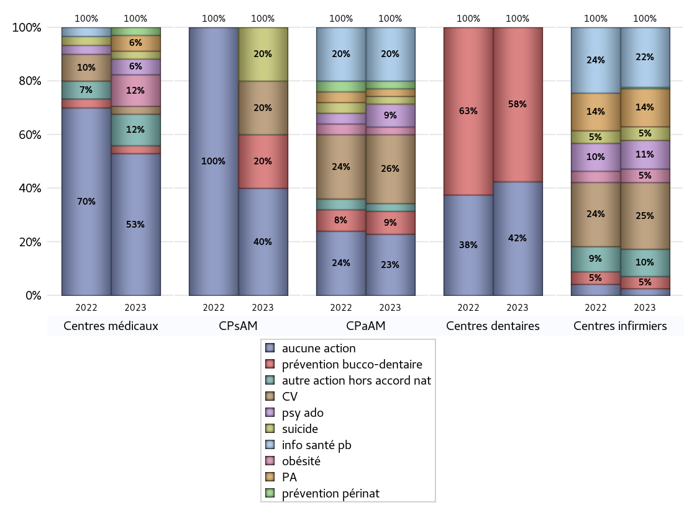
ACTIONS DE PREVENTION
 | centres médicaux |  |  | Centres de santé polyvalents sans auxiliaires médicaux CPsAM |  | Centres de santé polyvalents avec auxiliaires médicaux CPaAM |  | Total centres à activité médicale | Centres de santé dentaires |  |  | Centres de santé infirmiers |  | Grand Total | Dont centres de santé pluri professionnels
 | avec MG et avec auxiliaires médicaux | avec MG et sans auxiliaires médicaux | sans MG | avec MG | sans MG | avec MG | sans MG |  | avec MG et avec auxiliaires médicaux | avec MG et sans auxiliaires médicaux | sans MG | avec MG | sans MG
Aucune action | 3 | 15 | 0 | 2 | 0 | 7 | 1 | 28 | 0 | 0 | 14 | 0 | 5 | 47 | 10
Sous total aucune action | 18 |  |  | 2 |  | 8 |  |  | 14 |  |  | 5
Amélioration de la couverture vaccinale CV) | 0 | 1 | 0 | 1 | 0 | 9 | 0 | 11 | 0 | 0 | 0 | 0 | 49 | 60 | 9
Sous total CV | 1 |  |  | 1 |  | 9 |  |  | 0 |  |  | 49
Lutte contre la tuberculose (LCLT) | 0 | 0 | 0 | 0 | 0 | 0 | 0 | 0 | 0 | 0 | 0 | 0 | 0 | 0 | 0
Sous total LCLT | 0 |  |  | 0 |  | 0 |  |  | 0 |  |  | 0
Surpoids et obésité chez l'enfant | 3 | 1 | 0 | 0 | 0 | 1 | 0 | 5 | 0 | 0 | 0 | 0 | 10 | 15 | 4
Sous total obésité | 4 |  |  | 0 |  | 1 |  |  | 0 |  |  | 10
Souffrance psychique et conduites addictives chez l'adolescent de 12 à 25 ans | 1 | 1 | 0 | 0 | 0 | 3 | 0 | 5 | 0 | 0 | 0 | 0 | 21 | 26 | 4
Sous total souffrance psy ado | 2 |  |  | 0 |  | 3 |  |  | 0 |  |  | 21
Prévention du suicide | 0 | 1 | 0 | 1 | 0 | 1 | 0 | 3 | 0 | 0 | 0 | 0 | 10 | 13 | 1
Sous total prévention suicide | 1 |  |  | 1 |  | 1 |  |  | 0 |  |  | 10
Prévention spécifique en direction des personnes âgées pour les régions non incluses dans les expérimentations PAERPA | 2 | 0 | 0 | 0 | 0 | 1 | 0 | 3 | 0 | 0 | 0 | 0 | 28 | 31 | 3
Sous total prévention PA | 2 |  |  | 0 |  | 1 |  |  | 0 |  |  | 28
Prévention périnatale | 0 | 1 | 0 | 0 | 0 | 1 | 0 | 2 | 0 | 0 | 0 | 0 | 1 | 3 | 1
Sous total prévention périnat | 1 |  |  | 0 |  | 1 |  |  | 0 |  |  | 1
Mission de relais d'information ou d'action de santé publique dans les thèmes visés par l'accord national | 0 | 0 | 0 | 0 | 0 | 7 | 0 | 7 | 0 | 0 | 0 | 0 | 44 | 51 | 7
Sous total info santé pb | 0 |  |  | 0 |  | 7 |  |  | 0 |  |  | 44
Prévention bucco-dentaire (mission de santé publique dentaire ou bilan bucco dentaire) | 0 | 1 | 0 | 1 | 0 | 3 | 0 | 5 | 0 | 0 | 19 | 0 | 9 | 33 | 3
Sous total prévention bucco-dentaire | 1 |  |  | 1 |  | 3 |  |  | 19 |  |  | 9
Autre action non visée dans l'accord national | 3 | 1 | 0 | 0 | 0 | 1 | 0 | 5 | 0 | 0 | 0 | 0 | 20 | 25 | 4
Sous total autre action hors accord nat | 4 |  |  | 0 |  | 1 |  |  | 0 |  |  | 20

Total1 des Centres de santé avec au moins une action | 5 | 1 | 0 | 1 | 0 | 10 | 0 | 17 | 0 | 0 | 19 | 0 | 62 | 98 | 15
Total2 des Centres de santé avec au moins une action | 6 |  |  | 1 |  | 10 |  |  | 19 |  |  | 62

ETP
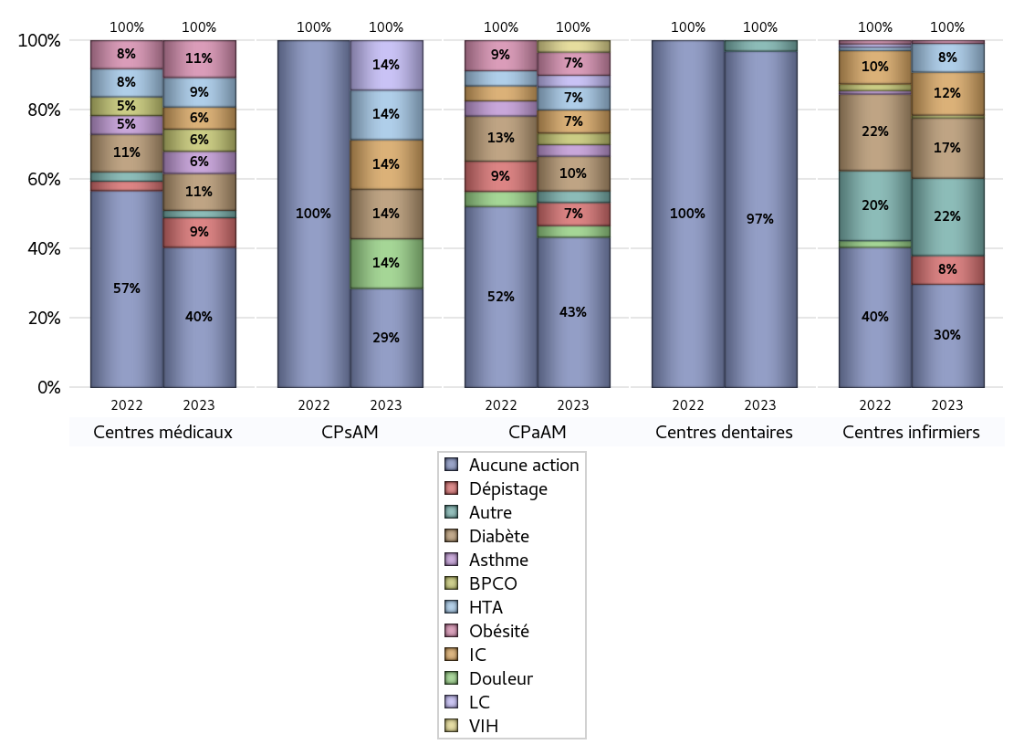
EDUCATION THERAPEUTIQUE DU PATIENT
 | centres médicaux |  |  | Centres de santé polyvalents sans auxiliaires médicaux CPsAM |  | Centres de santé polyvalents avec auxiliaires médicaux CPaAM |  | Total centres à activité médicale | Centres de santé dentaires |  |  | Centres de santé infirmiers |  | Grand Total | Dont centres de santé pluri professionnels
 | avec MG et avec auxiliaires médicaux | avec MG et sans auxiliaires médicaux | sans MG | avec MG | sans MG | avec MG | sans MG |  | avec MG et avec auxiliaires médicaux | avec MG et sans auxiliaires médicaux | sans MG | avec MG | sans MG
Aucune action | 4 | 15 | 0 | 2 | 0 | 12 | 1 | 34 | 0 | 0 | 32 | 0 | 36 | 102 | 16
Sous total aucune action | 19 |  |  | 2 |  | 13 |  |  | 32 |  |  | 36
Diabète | 4 | 1 | 0 | 1 | 0 | 3 | 0 | 9 | 0 | 0 | 0 | 0 | 21 | 30 | 7
Sous total diabète | 5 |  |  | 1 |  | 3 |  |  | 0 |  |  | 21
Asthme | 2 | 1 | 0 | 0 | 0 | 1 | 0 | 4 | 0 | 0 | 0 | 0 | 0 | 4 | 3
Sous total asthme | 3 |  |  | 0 |  | 1 |  |  | 0 |  |  | 0
BPCO | 3 | 0 | 0 | 0 | 0 | 1 | 0 | 4 | 0 | 0 | 0 | 0 | 1 | 5 | 4
Sous total BPCO | 3 |  |  | 0 |  | 1 |  |  | 0 |  |  | 1
Insuffisance cardiaque (IC) | 3 | 0 | 0 | 1 | 0 | 2 | 0 | 6 | 0 | 0 | 0 | 0 | 15 | 21 | 5
Sous total IC | 3 |  |  | 1 |  | 2 |  |  | 0 |  |  | 15
HTA | 4 | 0 | 0 | 1 | 0 | 2 | 0 | 7 | 0 | 0 | 0 | 0 | 10 | 17 | 6
Sous total HTA | 4 |  |  | 1 |  | 2 |  |  | 0 |  |  | 10
Lombalgie chronique (LC) | 0 | 0 | 0 | 1 | 0 | 1 | 0 | 2 | 0 | 0 | 0 | 0 | 0 | 2 | 1
Sous total LC | 0 |  |  | 1 |  | 1 |  |  | 0 |  |  | 0
Obésité | 4 | 1 | 0 | 0 | 0 | 2 | 0 | 7 | 0 | 0 | 0 | 0 | 1 | 8 | 6
Sous total obésité | 5 |  |  | 0 |  | 2 |  |  | 0 |  |  | 1
VIH | 0 | 0 | 0 | 0 | 0 | 1 | 0 | 1 | 0 | 0 | 0 | 0 | 0 | 1 | 1
Sous total VIH | 0 |  |  | 0 |  | 1 |  |  | 0 |  |  | 0
Douleur | 0 | 0 | 0 | 1 | 0 | 1 | 0 | 2 | 0 | 0 | 0 | 0 | 0 | 2 | 1
Sous total douleur | 0 |  |  | 1 |  | 1 |  |  | 0 |  |  | 0
Action de dépistage | 3 | 1 | 0 | 0 | 0 | 2 | 0 | 6 | 0 | 0 | 0 | 0 | 10 | 16 | 5
Sous total dépistage | 4 |  |  | 0 |  | 2 |  |  | 0 |  |  | 10
Autre | 0 | 1 | 0 | 0 | 0 | 1 | 0 | 2 | 0 | 0 | 1 | 0 | 27 | 30 | 1
Sous total autre | 1 |  |  | 0 |  | 1 |  |  | 1 |  |  | 27

Total1 des Centres de santé avec au moins une action | 4 | 1 | 0 | 1 | 0 | 5 | 0 | 11 | 0 | 0 | 1 | 0 | 31 | 43 | 9
Total2 des Centres de santé avec au moins une action | 5 |  |  | 1 |  | 5 |  |  | 1 |  |  | 31

promo santé
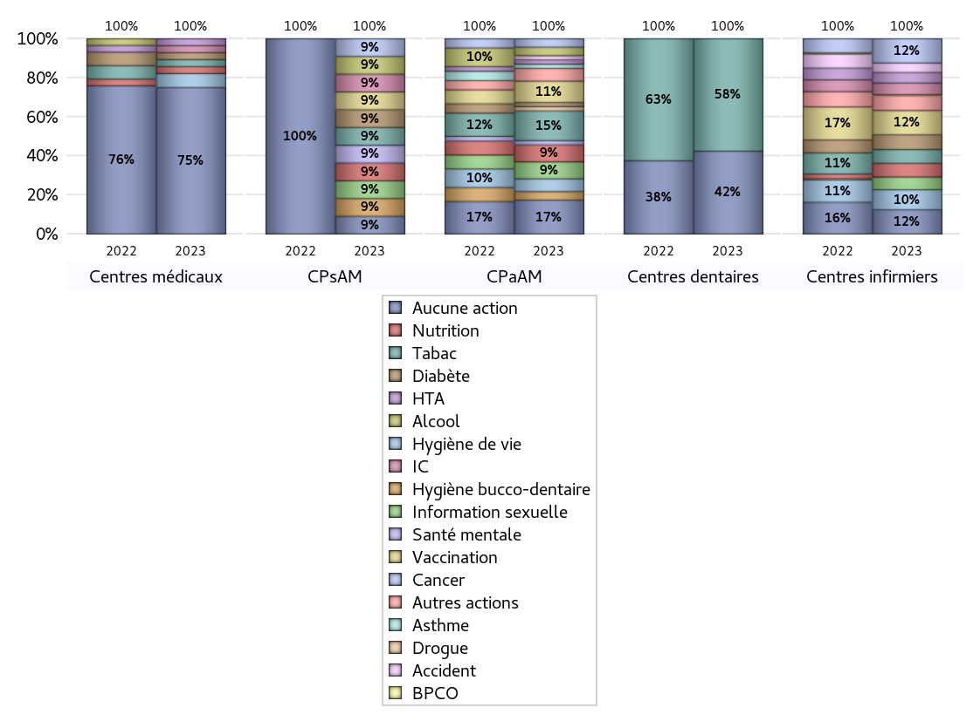
PROMOTION ET EDUCATION POUR LA SANTE
 | centres médicaux |  |  | Centres de santé polyvalents sans auxiliaires médicaux CPsAM |  | Centres de santé polyvalents avec auxiliaires médicaux CPaAM |  | Total centres à activité médicale | Centres de santé dentaires |  |  | Centres de santé infirmiers |  | Grand Total | Dont centres de santé pluri professionnels
 | avec MG et avec auxiliaires médicaux | avec MG et sans auxiliaires médicaux | sans MG | avec MG | sans MG | avec MG | sans MG |  | avec MG et avec auxiliaires médicaux | avec MG et sans auxiliaires médicaux | sans MG | avec MG | sans MG
Aucune action | 6 | 15 | 0 | 1 | 0 | 7 | 1 | 30 | 0 | 0 | 14 | 0 | 23 | 67 | 13
Sous total aucune action | 21 |  |  | 1 |  | 8 |  |  | 14 |  |  | 23
diabète | 1 | 0 | 0 | 1 | 0 | 1 | 0 | 3 | 0 | 0 | 0 | 0 | 14 | 17 | 2
Sous total diabète | 1 |  |  | 1 |  | 1 |  |  | 0 |  |  | 14
asthme | 0 | 0 | 0 | 0 | 0 | 1 | 0 | 1 | 0 | 0 | 0 | 0 | 0 | 1 | 1
Sous total asthme | 0 |  |  | 0 |  | 1 |  |  | 0 |  |  | 0
BPCO | 0 | 0 | 0 | 0 | 0 | 0 | 0 | 0 | 0 | 0 | 0 | 0 | 1 | 1 | 0
Sous total BPCO | 0 |  |  | 0 |  | 0 |  |  | 0 |  |  | 1
Insuffisance cardiaque (IC) | 1 | 0 | 0 | 1 | 0 | 0 | 0 | 2 | 0 | 0 | 0 | 0 | 11 | 13 | 1
Sous total IC | 1 |  |  | 1 |  | 0 |  |  | 0 |  |  | 11
HTA | 1 | 0 | 0 | 0 | 0 | 1 | 0 | 2 | 0 | 0 | 0 | 0 | 10 | 12 | 2
Sous total HTA | 1 |  |  | 0 |  | 1 |  |  | 0 |  |  | 10
Accident de la vie courante | 0 | 0 | 0 | 0 | 0 | 1 | 0 | 1 | 0 | 0 | 0 | 0 | 9 | 10 | 1
Sous total accident | 0 |  |  | 0 |  | 1 |  |  | 0 |  |  | 9
Alcool | 0 | 0 | 0 | 1 | 0 | 2 | 0 | 3 | 0 | 0 | 0 | 0 | 0 | 3 | 2
Sous total alcool | 0 |  |  | 1 |  | 2 |  |  | 0 |  |  | 0
cancer | 0 | 0 | 0 | 1 | 0 | 2 | 0 | 3 | 0 | 0 | 0 | 0 | 23 | 26 | 2
Sous total cancer | 0 |  |  | 1 |  | 2 |  |  | 0 |  |  | 23
Hépatite | 0 | 0 | 0 | 0 | 0 | 0 | 0 | 0 | 0 | 0 | 0 | 0 | 0 | 0 | 0
Sous total hépatite | 0 |  |  | 0 |  | 0 |  |  | 0 |  |  | 0
Hygiène bucco-dentaire | 0 | 0 | 0 | 1 | 0 | 2 | 0 | 3 | 0 | 0 | 0 | 0 | 0 | 3 | 2
Sous total hygiène bucco-dentaire | 0 |  |  | 1 |  | 2 |  |  | 0 |  |  | 0
Hygiène de vie | 2 | 0 | 0 | 0 | 0 | 3 | 0 | 5 | 0 | 0 | 0 | 0 | 19 | 24 | 5
Sous total hygiène de vie | 2 |  |  | 0 |  | 3 |  |  | 0 |  |  | 19
Infection respiratoire | 0 | 0 | 0 | 0 | 0 | 0 | 0 | 0 | 0 | 0 | 0 | 0 | 0 | 0 | 0
Sous total infection respîratoire | 0 |  |  | 0 |  | 0 |  |  | 0 |  |  | 0
Information sexuelle | 0 | 0 | 0 | 1 | 0 | 4 | 0 | 5 | 0 | 0 | 0 | 0 | 12 | 17 | 4
Sous total information sexuelle | 0 |  |  | 1 |  | 4 |  |  | 0 |  |  | 12
Nutrition | 0 | 1 | 0 | 1 | 0 | 4 | 0 | 6 | 0 | 0 | 0 | 0 | 13 | 19 | 4
Sous total nutrition | 1 |  |  | 1 |  | 4 |  |  | 0 |  |  | 13
santé mentale | 0 | 0 | 0 | 1 | 0 | 1 | 0 | 2 | 0 | 0 | 0 | 0 | 0 | 2 | 1
Sous total santé mentale | 0 |  |  | 1 |  | 1 |  |  | 0 |  |  | 0
Sida | 0 | 0 | 0 | 0 | 0 | 0 | 0 | 0 | 0 | 0 | 0 | 0 | 0 | 0 | 0
Sous total sida | 0 |  |  | 0 |  | 0 |  |  | 0 |  |  | 0
Tabac | 1 | 0 | 0 | 1 | 0 | 7 | 0 | 9 | 0 | 0 | 19 | 0 | 13 | 41 | 8
Sous total tabac | 1 |  |  | 1 |  | 7 |  |  | 19 |  |  | 13
Usage de la drogue | 0 | 0 | 0 | 0 | 0 | 1 | 0 | 1 | 0 | 0 | 0 | 0 | 0 | 1 | 1
Sous total drogue | 0 |  |  | 0 |  | 1 |  |  | 0 |  |  | 0
Vaccination | 0 | 0 | 0 | 1 | 0 | 5 | 0 | 6 | 0 | 0 | 0 | 0 | 23 | 29 | 5
Sous total vaccination | 0 |  |  | 1 |  | 5 |  |  | 0 |  |  | 23
Autres actions | 0 | 0 | 0 | 0 | 0 | 3 | 0 | 3 | 0 | 0 | 0 | 0 | 14 | 17 | 3
Sous total autres actions | 0 |  |  | 0 |  | 3 |  |  | 0 |  |  | 14

Total1 des Centres de santé avec au moins une action | 2 | 1 | 0 | 2 | 0 | 10 | 0 | 15 | 0 | 0 | 19 | 0 | 44 | 78 | 12
Total2 des Centres de santé avec au moins une action | 3 |  |  | 2 |  | 10 |  |  | 19 |  |  | 44

activités spécifiques
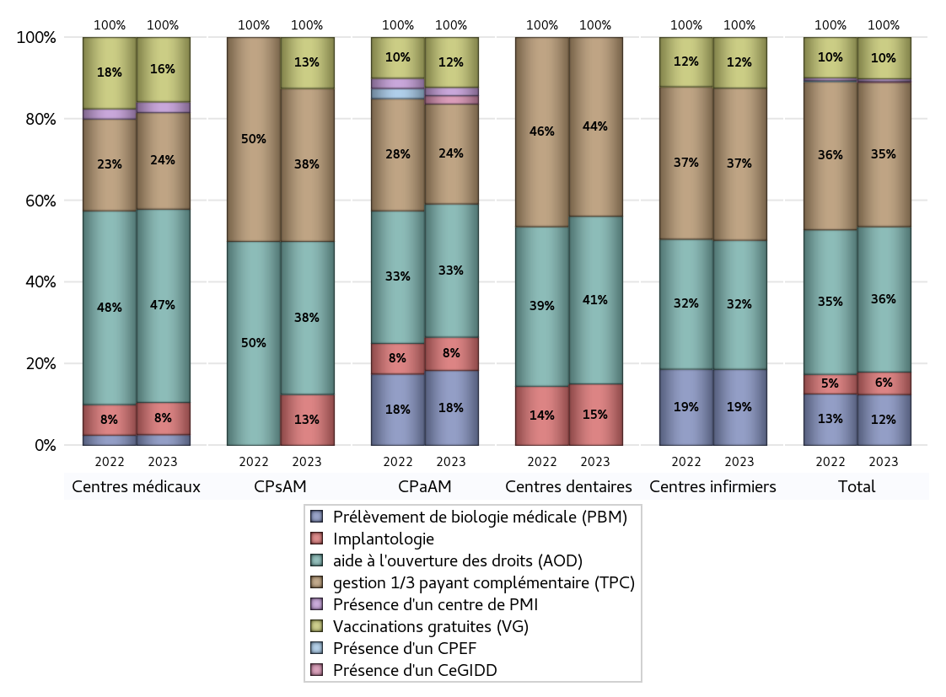
ACTIVITES SPECIFIQUES
 | centres médicaux |  |  | Centres de santé polyvalents sans auxiliaires médicaux CPsAM |  | Centres de santé polyvalents avec auxiliaires médicaux CPaAM |  | Total centres à activité médicale | Centres de santé dentaires |  |  | Centres de santé infirmiers |  | Grand Total | Dont centres de santé pluri professionnels
 | avec MG et avec auxiliaires médicaux | avec MG et sans auxiliaires médicaux | sans MG | avec MG | sans MG | avec MG | sans MG |  | avec MG et avec auxiliaires médicaux | avec MG et sans auxiliaires médicaux | sans MG | avec MG | sans MG
Prélèvement de biologie médicale (PBM) | 1 | 0 | 0 | 0 | 0 | 9 | 0 | 10 | 0 | 0 | 0 | 0 | 33 | 43 | 10
Sous total PBM | 1 |  |  | 0 |  | 9 |  |  | 0 |  |  | 33
Implantologie | 1 | 2 | 0 | 1 | 0 | 4 | 0 | 8 | 0 | 0 | 11 | 0 | 0 | 19 | 5
Sous total implanto | 3 |  |  | 1 |  | 4 |  |  | 11 |  |  | 0
aide à l'ouverture des droits (AOD) | 5 | 13 | 0 | 3 | 0 | 15 | 1 | 37 | 0 | 0 | 30 | 0 | 56 | 123 | 20
Sous total AOD | 18 |  |  | 3 |  | 16 |  |  | 30 |  |  | 56
gestion 1/3 payant complémentaire (TPC) | 2 | 7 | 0 | 3 | 0 | 11 | 1 | 24 | 0 | 0 | 32 | 0 | 66 | 122 | 13
Sous total TPC | 9 |  |  | 3 |  | 12 |  |  | 32 |  |  | 66
Présence d'un CLAT | 0 | 0 | 0 | 0 | 0 | 0 | 0 | 0 | 0 | 0 | 0 | 0 | 0 | 0 | 0
Sous total CLAT | 0 |  |  | 0 |  | 0 |  |  | 0 |  |  | 0
Présence d'un CeGIDD | 0 | 0 | 0 | 0 | 0 | 1 | 0 | 1 | 0 | 0 | 0 | 0 | 0 | 1 | 1
Sous total CeGIDD | 0 |  |  | 0 |  | 1 |  |  | 0 |  |  | 0
Présence d'un CPEF | 0 | 0 | 0 | 0 | 0 | 0 | 0 | 0 | 0 | 0 | 0 | 0 | 0 | 0 | 0
Sous total CPEF | 0 |  |  | 0 |  | 0 |  |  | 0 |  |  | 0
Présence d'un centre de PMI | 0 | 1 | 0 | 0 | 0 | 1 | 0 | 2 | 0 | 0 | 0 | 0 | 0 | 2 | 1
Sous total PMI | 1 |  |  | 0 |  | 1 |  |  | 0 |  |  | 0
Vaccinations gratuites (VG) | 2 | 4 | 0 | 1 | 0 | 6 | 0 | 13 | 0 | 0 | 0 | 0 | 22 | 35 | 8
Sous total VG | 6 |  |  | 1 |  | 6 |  |  | 0 |  |  | 22
Total | 38 |  |  | 8 |  | 49 |  | 95 | 73 |  |  | 177 |  | 345 | 58

